评价问大家需求分析
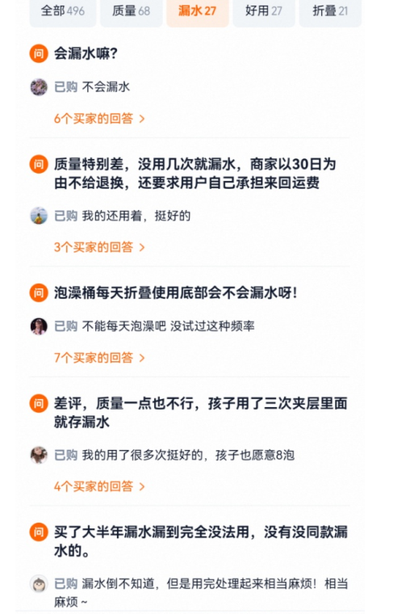
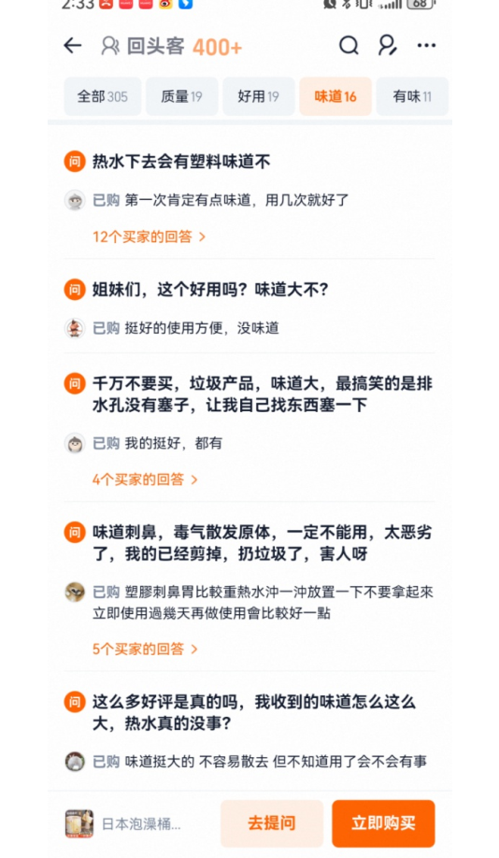
对标竞品 |  |  |  |  |  | 需求汇总

吱凡旗舰店 | 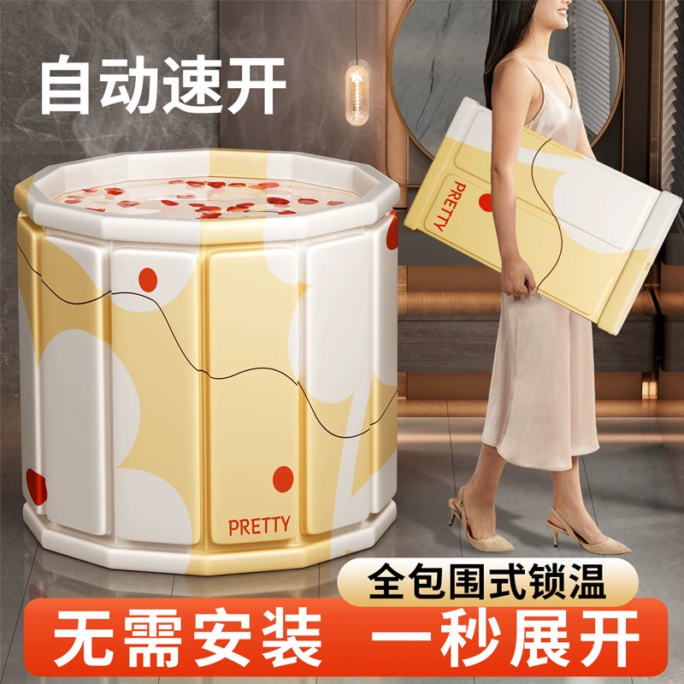 | https://detail.tmall.com/item.htm?b_s_f=sycm&b_spm=a21ag.29085015&b_spm_log=40c150a5m7riBE&id=818219642893&mi_id=zB9Soiyf7bJzD-F24cG1eQ63jcOGAyyerou1g5RZngGmAvSGX2xrssLsULf3i6dV9VYBWkstn7iNHu7LL7URww&spm=a21ag.29085015.0.3.40c150a5m7riBE | 远浴旗舰店 | 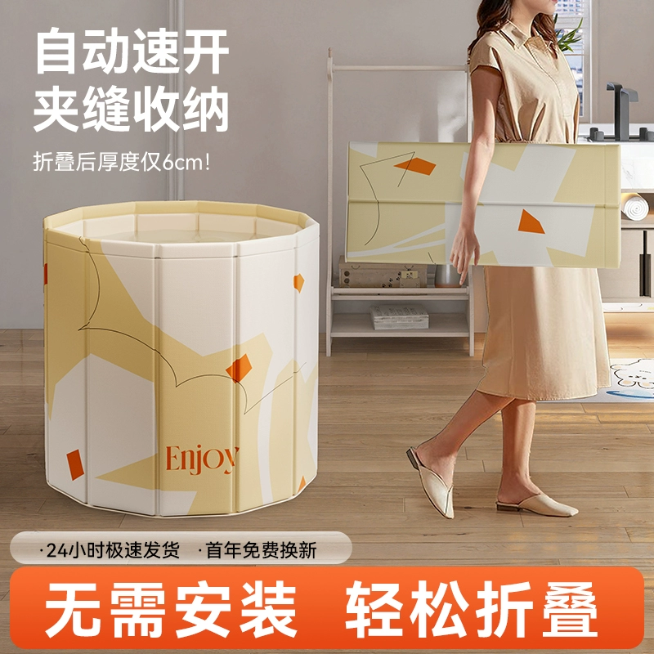 | https://detail.tmall.com/item.htm?b_s_f=sycm&b_spm=a21ag.29085015&b_spm_log=40c150a5m7riBE&id=743878814372&mi_id=Ll78rCHa0HMU2s-bieM8Wt2FqaMWhjP2UNbl2PbqtpOKxmC3a-Vr600sWJ2Jaxt8Yn4Kq_TEq4Q6_gFwKhLEvA&skuId=5766526622026&spm=a21ag.29085015.0.27.40c150a5m7riBE
问大家 | 数量 | 占比 | 问大家 | 数量 | 占比 | 需求类型 | 数量 | 占比 | 总结
无异味 | 47 | 24.48% | 尺寸推荐（身高，体重） | 38 | 20.32% | 无异味 | 83 | 21.96%
尺寸推荐（身高，体重） | 31 | 16.15% | 无异味 | 36 | 19.25% | 尺寸推荐（身高，体重） | 69 | 18.25%
稳定不侧翻 | 18 | 9.38% | 耐用（会不会塌陷，破） | 20 | 10.70% | 保温效果 | 30 | 7.94%
底部会不会凉 | 15 | 7.81% | 保温效果 | 18 | 9.63% | 底部加厚 | 29 | 7.67%
排水方便吗 | 14 | 7.29% | 会不会漏水 | 16 | 8.56% | 耐用（会不会塌陷，破） | 28 | 7.41%
保温效果 | 12 | 6.25% | 底部会不会凉 | 14 | 7.49% | 会不会漏水 | 26 | 6.88%
会不会漏水 | 10 | 5.21% | 方便清洗 | 12 | 6.42% | 稳定不侧翻 | 25 | 6.61%
会不会发霉 | 9 | 4.69% | 会不会发霉 | 7 | 3.74% | 方便清洗 | 19 | 5.03%
耐用（会不会塌陷，破） | 8 | 4.17% | 稳定不侧翻 | 7 | 3.74% | 排水方便 | 17 | 4.50%
耗水 | 8 | 4.17% | 易晾干 | 4 | 2.14% | 不发霉 | 16 | 4.23%
好折叠收纳吗 | 7 | 3.65% | 好折叠收纳吗 | 6 | 3.21% | 好折叠收纳 | 13 | 3.44%
方便清洗 | 7 | 3.65% | 排水方便吗 | 3 | 1.60% | 耗水 | 8 | 2.12%
赠品-泡澡袋 | 6 | 3.13% | 适用广（人群） | 2 | 1.07% | 赠品-泡澡袋 | 6 | 1.59%
 |  |  | 进出方便 | 1 | 0.53% | 易晾干 | 4 | 1.06%
 |  |  | 耐不耐高温 | 1 | 0.53% | 适用广（人群） | 2 | 0.53%
 |  |  | 加水简单吗 | 1 | 0.53% | 加水简单 | 1 | 0%
 |  |  |  |  |  | 进出方便 | 1 | 0%
 |  |  |  |  |  | 耐不耐高温 | 1 | 0%
很薄 | 数量 | 占比 | 差评 | 数量 | 占比 | 需求类型 | 数量 | 占比 | 总结
味道 | 95 | 59.4% | 不牢固 | 55 | 51.4% | 味道 | 121 | 45.32%
不牢固 | 20 | 12.5% | 味道 | 26 | 24.3% | 不牢固 | 75 | 28.09%
盖子薄 | 6 | 3.8% | 材质薄 | 5 | 4.7% | 夹层渗水 | 12 | 4.49%
夹层漏水 | 5 | 3.1% | 夹层渗水 | 7 | 6.5% | 盖子薄 | 7 | 2.62%
保温效果差 | 5 | 3.1% | 不保价 | 3 | 2.8% | 保温效果差 | 6 | 2.25%
缺少配件 | 4 | 2.5% | 服务差 | 2 | 1.9% | 材质薄 | 5 | 1.87%
一次性袋容易掉水里 | 4 | 2.5% | 容易歪 | 1 | 0.9% | 缺少配件 | 4 | 1.50%
排水不方便 | 3 | 1.9% | 排水管短 | 1 | 0.9% | 一次性袋容易掉水里 | 4 | 1.50%
底部太薄 | 3 | 1.9% | 难清洗 | 1 | 0.9% | 不保价 | 3 | 1.12%
配件不匹配 | 2 | 1.3% | 开裂 | 1 | 0.9% | 底部太薄 | 3 | 1.12%
排水塞不好拔 | 2 | 1.3% | 过敏 | 1 | 0.9% | 排水不方便 | 3 | 1.12%
一次性袋太薄 | 2 | 1.3% | 盖子薄 | 1 | 0.9% | 发霉 | 2 | 0.75%
一次性袋子小 | 2 | 1.3% | 发霉 | 1 | 0.9% | 服务差 | 2 | 0.75%
收纳袋不防水 | 2 | 1.3% | 底薄 | 1 | 0.9% | 排水排不干净 | 2 | 0.75%
排水排不干净 | 2 | 1.3% | 保温差 | 1 | 0.9% | 排水塞不好拔 | 2 | 0.75%
 |  |  |  |  |  | 配件不匹配 | 2 | 0.75%
 |  |  |  |  |  | 收纳袋不防水 | 2 | 0.75%
 |  |  |  |  |  | 一次性袋太薄 | 2 | 0.75%
 |  |  |  |  |  | 一次性袋子小 | 2 | 0.75%
 |  |  |  |  |  | 不好收纳 | 1 | 0.37%
不好收纳 | 1 | 0.6% |  |  |  | 底薄 | 1 | 0.37%
 |  |  |  |  |  | 过敏 | 1 | 0.37%
 |  |  |  |  |  | 开裂 | 1 | 0.37%
 |  |  |  |  |  | 难清洗 | 1 | 0.37%
 |  |  |  |  |  | 排水管短 | 1 | 0.37%
 |  |  |  |  |  | 容易歪 | 1 | 0.37%
发霉 | 1 | 0.6% |  |  |  | 筛子塞不紧导致漏水 | 1 | 0.37%
筛子塞不紧导致漏水 | 1 | 0.6%
整体结论 | 吱凡因为主打的就是无异味，但是实际产品高温之后就是有异味的，差评最多的就是这个相关点，这个点在问大家里面无异味也是客户最在意的，我们一定要解决味道的这个问题，有的商家是在泡澡桶里面放了香包，味道就会小一点，另外远浴这家店铺因为整体页面打的是躺靠不怕翻，差评最多的就是关于牢固的差评，放水了之后也是一样的不能放心靠着会侧翻，市场上面的这种折叠的泡澡桶基本都有这个问题，再就是通病用几次就破了，水就会渗透到密度板里面，现在市场上的泡澡桶基本都是这样的情况，我们要开发的泡澡桶需要升级 还有通过评价需求里面了解很多客户觉得非常的浪费水，每次放都是要放很多，冬天得时候家里是电烧热水器有的不能承接那么多的热水，得烧很久烧好几次才能有那么多热水，不方便，通过这个痛点我们可以直接赠送一个发热棒，类似热得快得那种功能，让直接放冷水也能一次性加热，在中途只需要偶尔加一些热水就行，而不需要全程放水还可以省电，吱凡是没有送得，市场是有店铺送的，打着自动加热的卖点 还有关于排水孔的，远浴他们是单排水孔，客户有说排水底部排不干净容易有味道发霉，吱凡是双排水孔，但是还是会有客户说排水不方便，一桶水要排好久，建议我们在开发的时候把排水孔在给加宽加大一些
接下来怎么做 | 产品升级无味的，把密度板和底部都加厚，排水孔口径放大，排水管加长是需要产品解决的地方 赠品需要加一个发热棒

竞争格局分析
排名 | 主图 | 店铺 | 链接 | 材质 | 底部厚度 | 排水孔 | 尺寸 | 价格带 | 主卖点 | 尺寸占比 | 款式占比 | 占比图片 | 赠品 | 问大家 | 差评 | 优势点
1 | 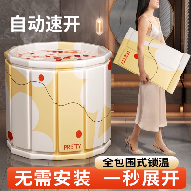 | 吱凡旗舰店 | 日本泡澡桶折叠大人家用洗澡桶儿童成人专用浴缸泡浴桶可坐沐浴盆 | 牛津布 珍珠棉 PVC |  | 2 | 70cm*65cm 80cm*65cm 55cm*40cm | 95.0-245.0 | 环保无味 | 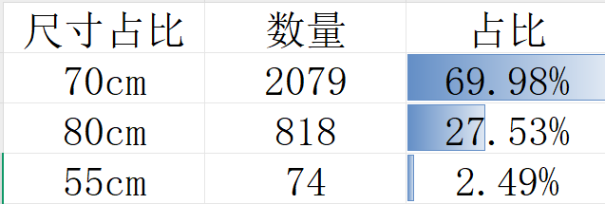 | 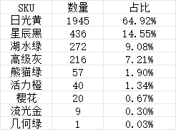 | 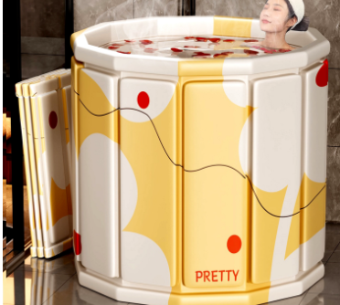 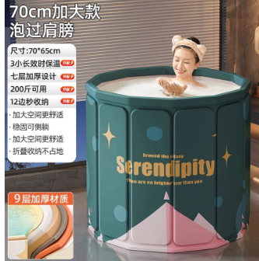 | 排水管 泡澡袋 电子说明书 浴盐 瑶浴 花瓣 注水坐垫 收纳袋 保温盖 智能熏蒸机 | 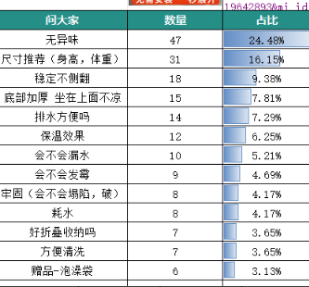 | 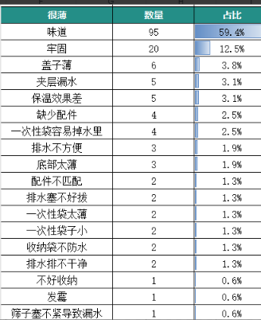 | 做的价格带区分，和市场远浴、益伟家居都是同款，价格带和他们在不同的竞争上面，主打的核心卖点是无味，和市场其他店铺打的卖点是区分开的
3 | 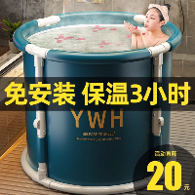 | 益伟家居旗舰店 | 泡澡桶大人折叠洗澡桶儿童家用全身浴桶浴缸洗澡盆沐浴桶成人神器 | 牛津布 珍珠棉 PVC |  | 1 | 70cm*65cm 80cm*65cm | 35.0-95.0 | 长效保温 |  | 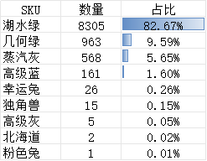 | 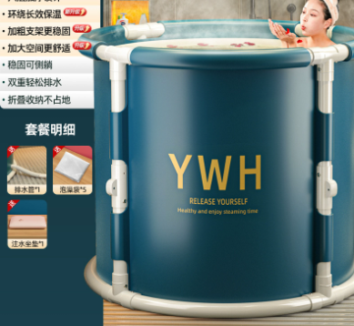 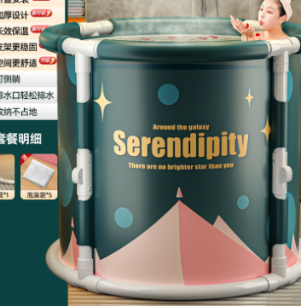 | 排水管 泡澡袋 浴盐 注水坐垫 收纳袋 熏蒸盖 熏蒸机 | 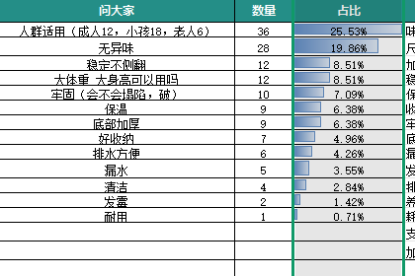 | 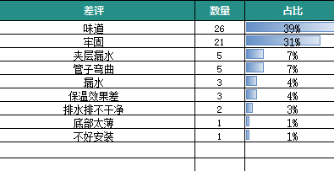 | 款式区分，开关折叠形式
4 | 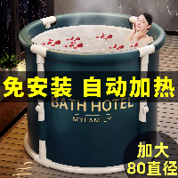 | 巧恋家居旗舰店 | 泡澡桶折叠大人成人家用沐浴盆泡浴洗澡桶儿童可坐加厚浴缸汗蒸桶 | 尼龙布 珍珠棉 PVC |  | 2 | 70cm*65cm 80cm*65cm | 35.0-95.0 | 长效保温 |  | 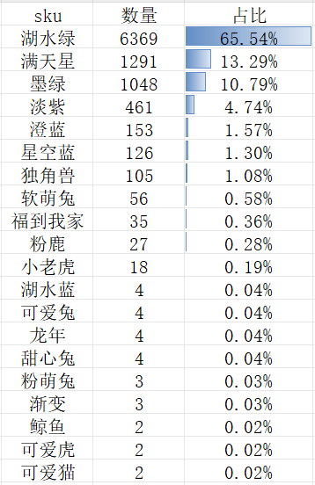 | 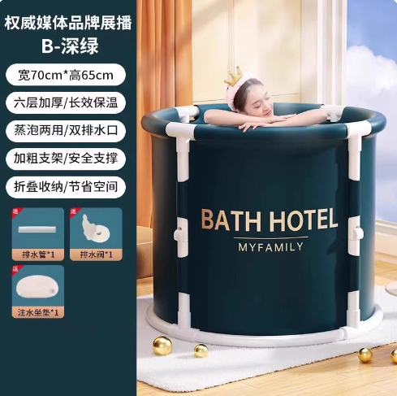 | 排水管 排水阀 泡澡袋 浴盐 注水坐垫 收纳袋 熏蒸盖 保温罩 加热棒 温度计 熏蒸机 药浴包 脖圈 戏水玩具 | 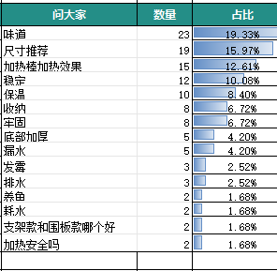 |  | 打着自动加热的卖点，是有赠送加热棒，市场上榜的这些只有他家有加热棒可以打自动加热这个卖点
5 | 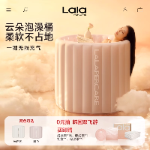 | 娜拉之夏旗舰店 | lalapercare/娜拉之夏自动充气泡澡桶冬天成人大人折叠儿童泡浴桶 | 尼龙布 珍珠棉 PVC | 5mm | 1 | 80*80*65cm | 245.0-650.0 | 自动充气 |  |  |  |  | 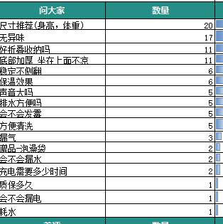 | 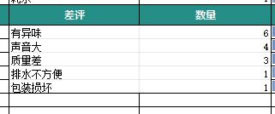 | 充气 款式区分
6 | 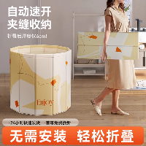 | 远浴旗舰店 | 泡澡桶大人折叠泡浴桶洗澡桶儿童可坐浴盆游泳桶成人浴缸全身浴桶 | 牛津布 珍珠棉 PVC |  | 2 | 70cm*66cm 80cm*66cm 55*40cm | 35.0-95.0 | 加厚牢固 | 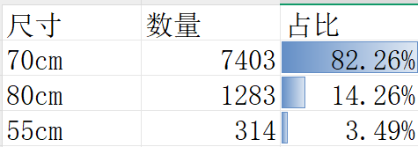 | 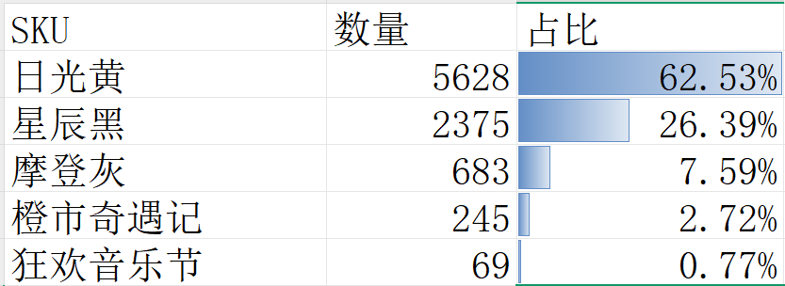 | 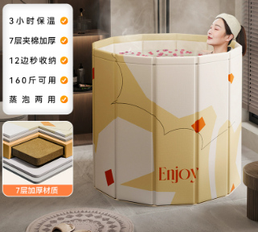 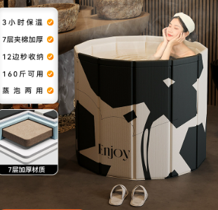 | 排水管 泡澡袋 电子说明书 浴盐 瑶浴 花瓣 注水坐垫 收纳袋 保温盖 智能熏蒸机 | 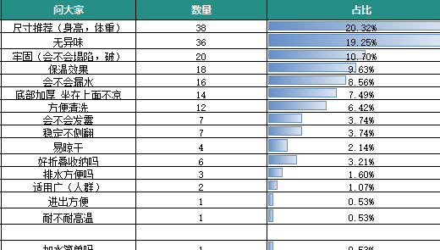 | 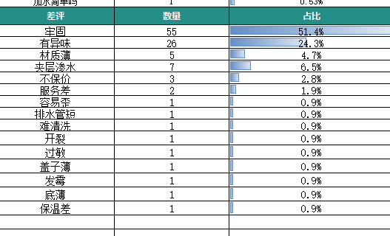 | 和吱凡一样的款式，价格带区分，价格比较低，对比吱凡有价格优势
8 | 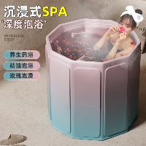 | 益瑞康家居专营店 | 泡澡桶大人折叠儿童洗澡桶加厚成人全身浴桶家用沐浴桶浴缸坐浴盆 | 牛津布 PVC |  | 2 | 70*66 80*70 | 95.0-245.0 | 加厚锁温 |  | 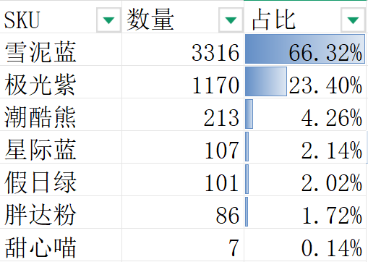 | 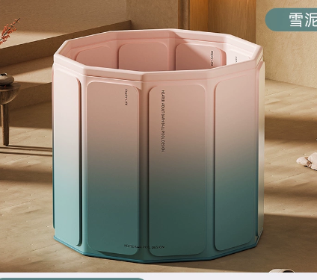 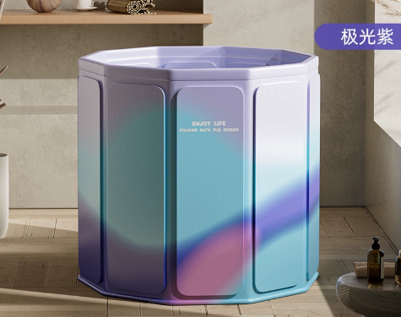 | 玫瑰精油 瑶浴包 泡脚桶 浴袋 洗浴3件套 注水坐垫 说明书 排水管 | 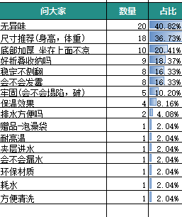 | 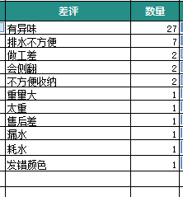 | 渐变彩色，价格带也比较高和吱凡同价格带的，但是款式打的人群和吱凡应该是不同的人群，这个人群会更加年轻化
12 | 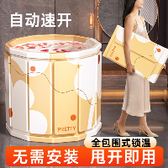 | 益伟家居旗舰店 | 泡澡桶折叠大人家用洗澡桶儿童成人全身沐浴游泳泡浴浴缸浴盆浴桶 | 牛津布 珍珠棉 PVC |  | 1 | 70cm*65cm 80cm*65cm 55cm*40cm | 35.0-95.0 | 加厚保温 | 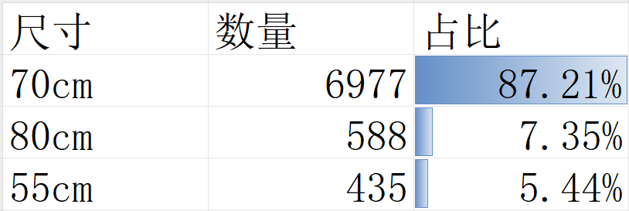 | 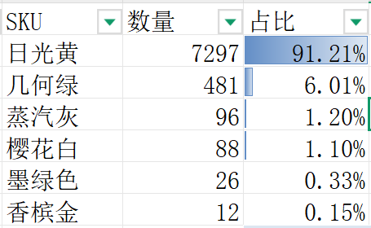 | 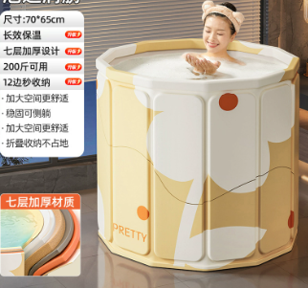 | 排水管 泡澡袋 浴盐 防尘袋 坐垫 收纳袋 保温盖 | 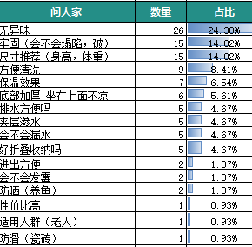 | 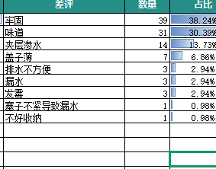 | 和吱凡一样的款式，价格带区分，价格比较低，对比吱凡有价格优势
13 | 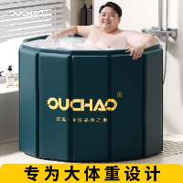 | 欧巢卫浴旗舰店 | 【政府补贴】泡澡桶大人折叠家用超大号胖子专用成人洗澡沐浴桶缸 | 牛津布 PVC 注塑板 | 5mm | 2 | 80cm*65cm | 95.0-245.0 | 抑菌 |  |  | 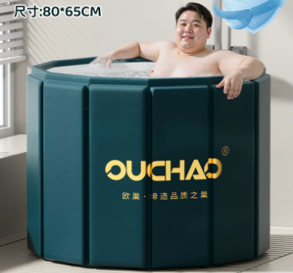 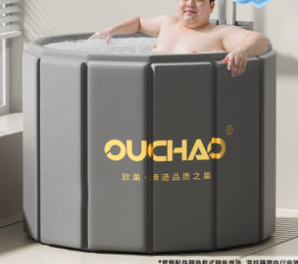 | 排水管 泡澡袋 浴盐 防尘袋 坐垫 收纳袋 保温罩 香包 加热棒 |  |  | 主图差异化，尺寸其实和市场是一样的，都是80的尺寸，主图打的人群是专为大体重人群设计
17 | 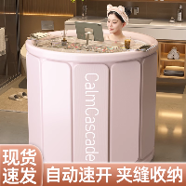 | 每时美家旗舰店 | 泡澡桶折叠浴缸大人浴桶家用成人全身洗澡桶沐浴桶加厚保温神器 | 牛津布 珍珠棉 PVC | 5mm | 2 | 70cm*65cm 80cm*65cm | 35.0-95.0 | 加厚保温 |  | 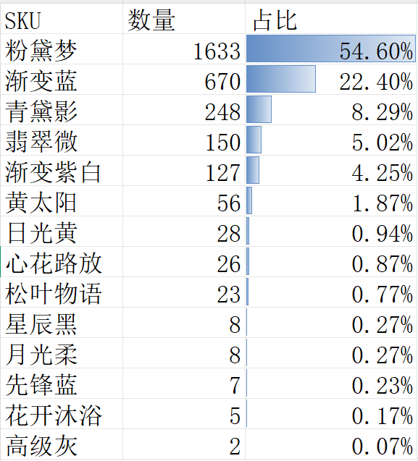 | 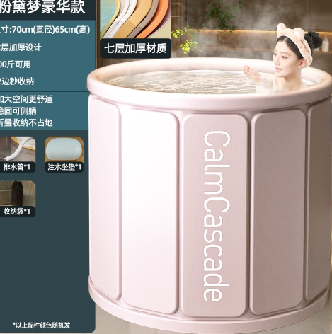 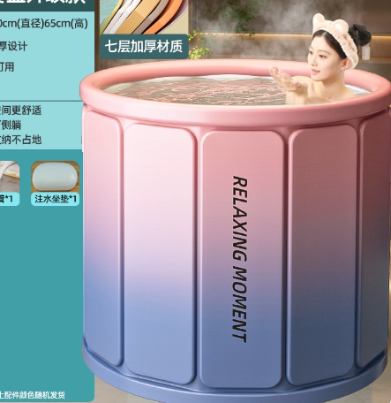 | 排水管 泡澡袋 防尘袋 坐垫 收纳袋 保温罩 置物架 |  |  | 纯色+渐变，人群是比较年轻的
45 |  | 远浴旗舰店 | 泡澡桶大人折叠儿童洗澡桶小孩可坐浴盆家用游泳桶宝宝全身浴桶 | 牛津布 珍珠棉 PVC |  | 2 | 55cm*40cm 70cm*66cm 80cm*66cm | 35.0-95.0 | 长效锁温 |  |  |   | 戏水鸭 防尘袋 水温卡 游泳脖圈 坐垫 排水管 泡澡袋 收纳袋 海洋球 洗头刷 |  |  | 儿童的定位，款式和吱凡一样，但是价格带比吱凡低一个价格带
46 |  | 中古居家日用旗舰店 | 泡澡桶儿童折叠宝宝洗澡桶家用婴儿加厚洗澡盆浴盆冬天全身泡浴桶 | 尼龙布 珍珠棉 PVC |  | 1 | 55cm*40cm 70cm*65cm | 35.0-95.0 | 环保抑菌 |  |   |  | 亲子鸭 坐垫 排水管 泡澡袋 收纳袋 海洋球 |  |  | 儿童的定位，款式是市场比较差异化的，相比吱凡他们的画芯 他们更加
48 |  | 欧巢卫浴旗舰店 | 【政府补贴】泡澡桶可折叠大人家用成人儿童洗澡桶泡浴桶沐浴桶盆 | 牛津布 珍珠棉复合板 pvc |  | 2 | 70cm*65cm 80cm*65cm 120cm*55cm 150cm*55cm | 95.0-245.0 | 保温 |  |  |  | 排水管 泡澡袋 防尘袋 收纳袋 保温盖 花瓣 加热棒 说明书
23 |  | 格威奈旗舰店 | 【国补】泡澡桶折叠大人泡浴桶家用成人全身洗澡桶儿童沐浴桶浴缸 | 牛津布 珍珠棉复合板 pvc | 5mm | 2 | 70cm*65cm | 95.0-240.0 | 保温 |  |  |   | 排水管 泡澡袋 防尘袋 坐垫 瑶浴 收纳袋 保温盖 精油 洗浴3件套 说明书 置物架 |  |  | 方形，款式和市场差异化
49 |  | 吱凡旗舰店 | 日本泡澡桶儿童折叠洗澡桶小孩可坐浴盆家用游泳浴桶冬天宝宝全身 | 牛津布 珍珠棉 pvc |  | 2 | 70cm*66cm 55cm*40cm | 95.0-240.0 | 环保无味 |  |  |   | 戏水鸭 防尘袋 水温卡 游泳脖圈 排水管 泡澡袋 收纳袋 海洋球 洗头刷

